2026_BRM829
 |  |  | 2026 |  |  |  |  |  | ver.1.0.2
 |  |  | BRM829近畿200km守口_ぐるり５府県_夜 |  |  |  |  |  | 2026-08-23 | 6:52:00
No | 形状 | 信号 | ポイント | 標識 | ポイントまで の道路 | ポイント までの 区間距離 | 累計 距離 | 区間後 進路 | 備考 | チェック 間距離
1 |  |  | スタート たきい公園 |  |  | 0.0 | 0.0 | 直進 | 前日 23:50 受付開始 （0:30スタート基準） （装備チェック） 00:15 ブリーフィング 0:30 スタート（有人受け付け） | 0.0
2 | ┳ |  |  |  |  | 0.03 | 0.03 |  | 突き当り正面がゴール受付の建物です
3 | ╋ | S |  |  |  | 0.04 | 0.07 |  | 一方通行道路逆走(自転車を除く)、キープレフト
4 | ╋ | S | 太子橋 |  |  | 0.33 | 0.40
5 | ┏ |  |  |  |  | 0.40 | 0.80 | 道なり
6 | Y |  |  |  |  | 0.15 | 0.95 |  | 側道のゲートをくぐり淀川左岸堤防へ坂を上る
7 | ʎ |  |  |  |  | 0.20 | 1.15 |  | 左Uターンして河川敷へ下る
8 | ʎ |  | 右Uターン |  |  | 0.20 | 1.35 |  | 右Uターンしてゲートをくぐり河川敷道路へ
9 | I |  |  |  | 旭西淀川 自転車道 | 23.15 | 24.50 |  | 淀川河川敷を通るルートです。 (信号、車の通行は無いですが多数の自転車ゲートが有ります、自転車ゲートはフレームやディレーラーを傷付けることが有ります、歩行者優先で注意して通行ください、基本は押し歩きでゆっくりと。) 河川敷ルート以外で堤防上のルートも通行可能です。
10 | Y |  |  |  | 旭西淀川 自転車道 | 0.2 | 24.7 |  | 木津川御幸橋(ごこうばし)へ上る
11 | ╋ | S |  |  |  | 0.3 | 25.0 |  | 木津川御幸橋(ごこうばし)渡る
12 | ╋ | S |  |  | R479 | 0.4 | 25.4 |  | 右手にさくらであい館
13 | ┳ | S |  |  | F81 | 1.7 | 27.1
14 | ╋ | S | 北川顔(きたかわずら) S |  | F15 | 0.1 | 27.2
15 |  | S | 中島口 |  | R478 | 0.5 | 27.7
16 | Y |  |  |  |  | 1.2 | 28.9 |  | 側道へ坂登る
17 | ⎾ |  | 道なりクランク |  |  | 0.3 | 29.2 | ⎾
18 | Y |  |  |  |  | 1.1 | 30.3 |  | R1に登らず下をくぐる
19 | Y |  |  |  |  | 2.3 | 32.6 |  | 正面に、とりまさストア
20 | ╋ | S |  |  |  | 0.2 | 32.8
21 | ╋ | S | 観月橋南詰 |  |  | 0.6 | 33.4 |  | 観月橋渡る
22 | ╋ | S | 観月橋北詰 |  | R24 | 0.3 | 33.7
23 | ʎ |  |  |  | R24 | 0.2 | 33.9 |  | R24本線に合流
24 | Y | S |  | ○ | R24 | 1.5 | 35.4 |  | 高架に上がらずに大和街道方面へ
25 | ┳ |  |  |  | 大和街道 | 0.2 | 35.6 |  | 右カーブの後T字路左折
26 | I |  | ＰＣ１ セブン-イレブン 伏見深草藤森店 |  | 大和街道 | 0.5 | 36.1 | 右側 | レシート取得 通過時刻を自分で記入 (レジが混んでいる場合はフォトでも可、店舗前で自転車撮影) 参考タイム 3:18 | 36.1
27 | ┫ |  |  |  | 本町通 | 1.6 | 37.7
28 | I |  | 稲荷駅 |  | F201 | 0.4 | 38.1
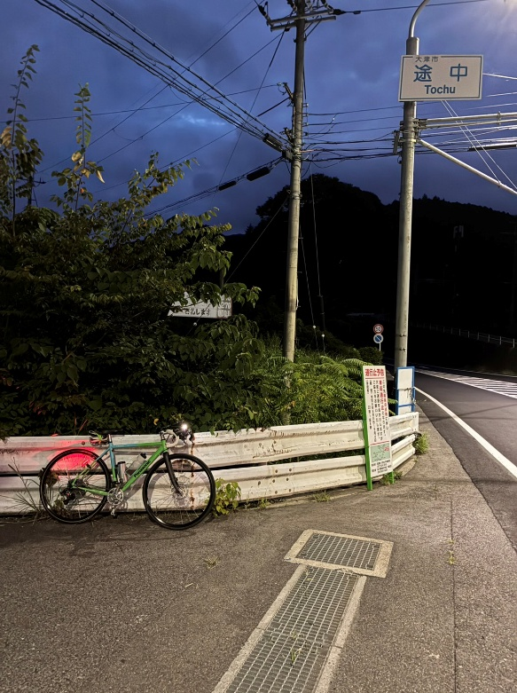
29 | ╋ |  |  |  | F119 | 0.1 | 38.2
30 | ┣ | S |  |  | 本町通 | 1.8 | 40.0 |  | 右手に京都本町郵便局
31 | Y |  |  |  | 新本町通 | 0.3 | 40.3 |  | JR高架をくぐってから分岐あり
32 | ╋ | S |  |  |  | 0.1 | 40.4
33 | ╋ | S | 塩小路橋 |  | 塩小路通 | 0.1 | 40.5
34 | ╋ | S | 花園橋 |  | 川端通 R367 | 8.8 | 49.3 |  | 橋を渡らずに右折
35 | ╋ | S | ＰＣ２ 「途中」交差点 | ○ | R367 | 15.1 | 64.4 | 左側 | フォトチェック 通過時刻を自分で記入 参考タイム 4:46 | 28.3 | ⇒
36 | I |  | ＰＣ３ セブンイレブン琵琶湖大橋西口店 |  | R477 | 8.6 | 73.0 | 左側 | レシート取得 通過時刻を自分で記入 (レジが混んでいる場合はフォトでも可、店舗前で自転車撮影) 参考タイム 5:22 | 8.6
37 | I |  | 琵琶湖大橋有料道路 料金所 |  | R477 | 2.2 | 75.2 |  | 料金所ゲートは歩道を通行のこと
38 | ╋ | S | 洲本町 | ○ | R477 | 4.3 | 79.5 |  | ↑国道8号
39 | ╋ | S | 辻 |  | K11 | 7.1 | 86.6 |  | 直進後、道なり右カーブ
40 | ╋ | S | 高野西 |  | K157 | 0.9 | 87.5
41 | I | S | 高野 |  | K145 | 0.5 | 88.0
42 | ┳ |  |  |  | K12 | 0.7 | 88.7
43 | ┣ |  |  |  | 旧東海道 | 3.1 | 91.8
44 | ┣ |  |  |  | 旧東海道 | 0.7 | 92.5
45 | ┳ |  |  |  | 旧東海道 | 0.2 | 92.7
46 | ┳ |  |  |  | 旧東海道 | 5.9 | 98.6 |  | 左折後、踏切渡ってすぐ右折
47 | ┣ |  |  |  | K4 | 0.0 | 98.6
48 | I |  |  |  | 旧東海道 | 0.4 | 99.0 |  | 橋を渡って↖左
49 | ╋ | S |  |  | 旧東海道 | 5.6 | 104.6
50 | ╋ | S | 三大寺北 |  | K122 | 0.1 | 104.7
51 | ╋ | S | 田堵野西(たどのにし) |  | K4 | 10.4 | 115.1
52 | ╋ | S | 油日(あぶらひ)農協前 |  | K51 | 0.3 | 115.4
53 | ┳ | S | 山崎 |  | K135 | 1.2 | 116.6
54 | ╋ | S | 上柘植(かみつげ) |  | K4 | 6.2 | 122.8
55 | I |  | ＰＣ４ ローソン伊賀野村店 |  | R25 | 0.1 | 122.9 | 右側 | レシート取得 通過時刻を自分で記入 (レジが混んでいる場合はフォトでも可、店舗前で自転車撮影) 参考タイム 8:42 | 49.9
56 | ╋ | S | 西之沢 |  | R25 | 5.4 | 128.3
57 | ┫ | S | 阿山中学校前 |  | K49 | 3.1 | 131.4
58 | ┫ | S | 丸柱 |  | K674 | 4.8 | 136.2
59 | ┳ | S | 立石橋 |  | R422 | 8.8 | 145.0
60 | ┣ |  |  |  | R307,R422 | 12.6 | 157.6 |  | 旧道へ 奥山田バイパス直進は自転車通行禁止の看板あり
61 | ┳ |  |  |  | R307旧道 | 1.5 | 159.1 |  | R307へ復帰
62 | ┳ | S | 郷之口下町 |  | R307 | 7.2 | 166.3
63 | ┫ |  |  |  | F62 | 0.8 | 167.1
64 | I | S |  | ○ | R307 | 6.2 | 173.3 |  | 斜め左前方へ進む
65 | ┳ | S |  |  |  | 2.1 | 175.4
66 | I |  | ＰＣ５ ファミリーマート三山木西店 |  | F65 | 0.9 | 176.3 | 左側 | レシート取得 通過時刻を自分で記入 (レジが混んでいる場合はフォトでも可、店舗前で自転車撮影) 参考タイム 12:14 | 53.4
67 | ┳ |  | 鳥谷池 | ○ | F65 | 7.5 | 183.8 |  | →生駒,国道163号方面へ
68 | I |  | 県境 | ○ | F72 | 0.2 | 184.0 |  | ここから奈良県 奈良県･生駒市の看板あり
69 | ┳ |  |  |  | K72 | 1.9 | 185.9 |  | 出店橋 Sを過ぎ川を越えてから左折
70 | ┣ |  |  |  | K7 | 0.0 | 185.9 |  | 信号のないト字路を右折（高山かきもちの看板手前）
71 | ┳ |  |  |  |  | 0.7 | 186.6 |  | トンネルくぐって突き当たり右
72 | ┳ | S | 学研生駒テクノエリア西口 |  |  | 1.5 | 188.1
73 | I | S | 北田原大橋 | ○ | R168 | 0.4 | 188.5 |  | →大阪･四条畷方面へ 鋭角に右折
74 | ┫ | S | 下田原ランプ | ○ | R163 | 0.9 | 189.4 |  | 常時左折可の交差点注意 左折道路(R163)は自転車通行禁止
75 | ┳ |  |  |  | 旧R163 | 1.3 | 190.7
76 | ┫ |  |  | ○ | 旧R163 | 3.3 | 194.0 |  | ←163 大阪 門真
77 | ┳ |  |  | ○ | 旧R163 | 0.1 | 194.1 |  | 163 大阪 門真 下りながら左折注意
78 | ʎ |  |  |  | 旧R163 | 0.6 | 194.7 |  | R163へ合流
79 | ╋ | S | 菊水通２ |  | R163 | 6.4 | 201.1
80 | I |  | Finish ファミリーマート守口西郷通店 |  |  | 0.7 | 201.8 | 右側 | レシート取得 通過時刻を自分で記入 OPEN 6:23 CLOSE 14:00 | 25.5
81 | ╋ | S |  |  | 市道 | 0.5 | 202.3
82 | ╋ | S |  |  |  | 0.6 | 202.9
83 | ╋ |  |  |  |  | 0.3 | 203.2
84 | I |  | ゴール受付 守口市役所B1階 中部エリアコミュニティーセンター 会議室4 09:00～16:00 |  |  | 0.3 | 203.5 | 右側 | 9:00から16:00 有人ゴール受け付け 9:00より早い到着の場合は市役所ローソンのレシート取得しスタッフの到着をお待ちください | 1.7

